修改意见
图片1

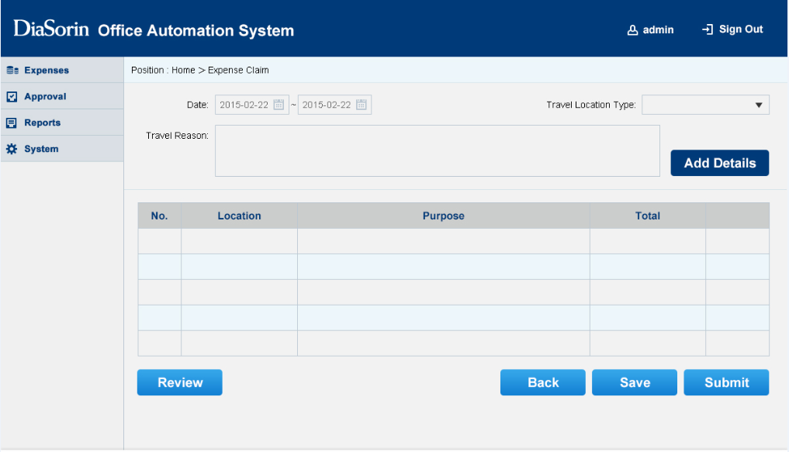

画面都缺少标题

缺少Modify按钮

图片2

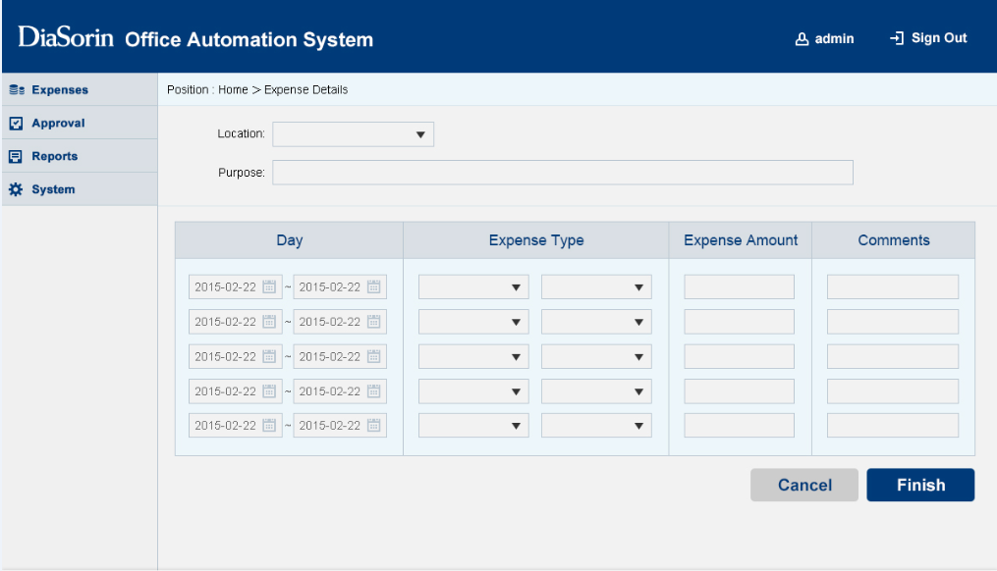

画面都缺少标题

缺少Total

这里帮我做一个"+"按钮

画面3

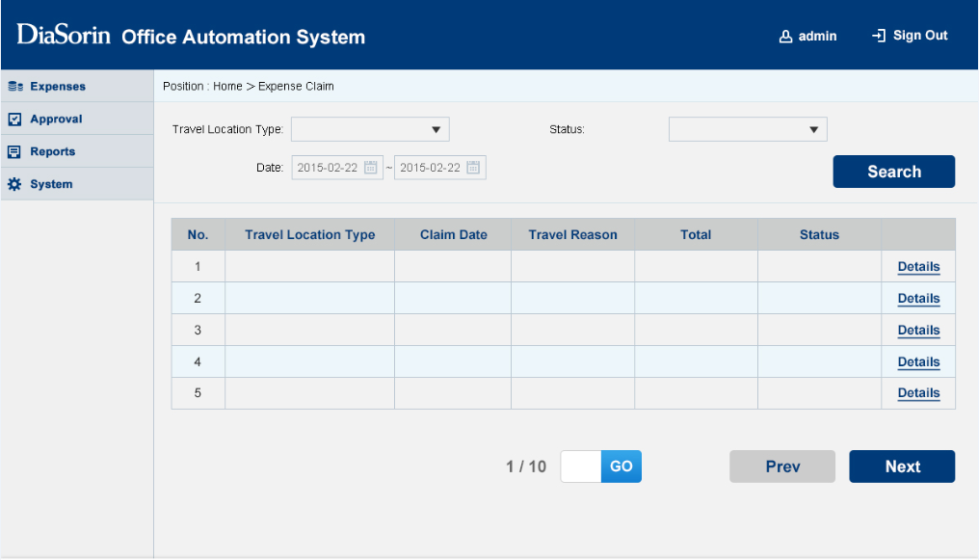

画面都缺少标题

还是用按钮吧

